Structure

Application Name | StarVest

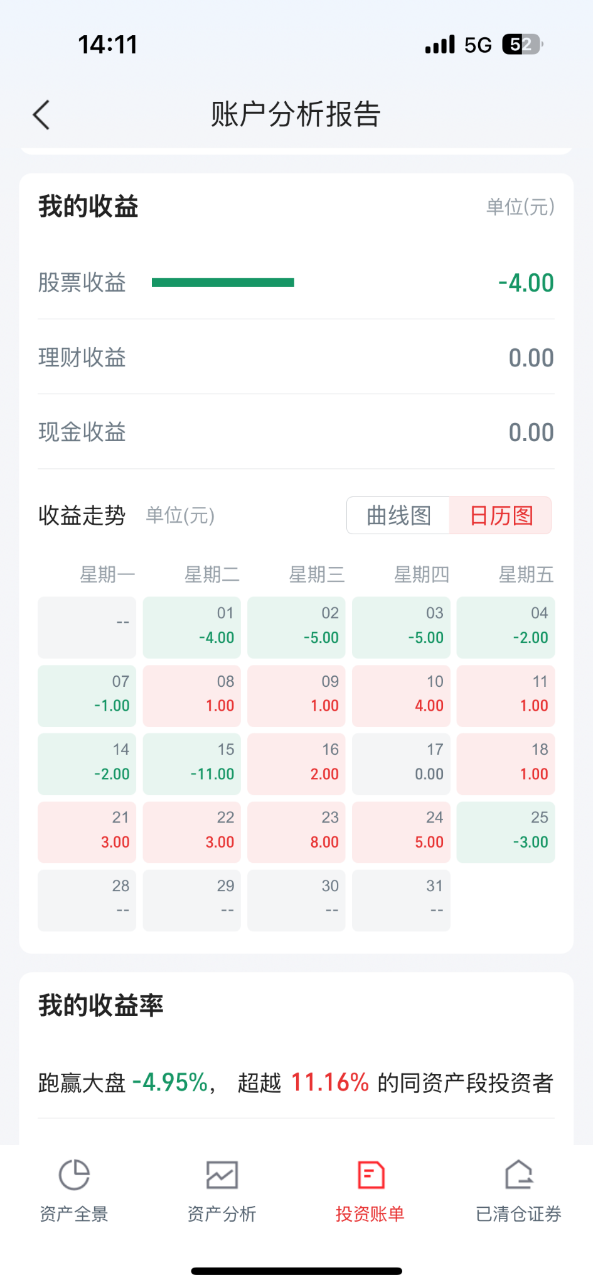
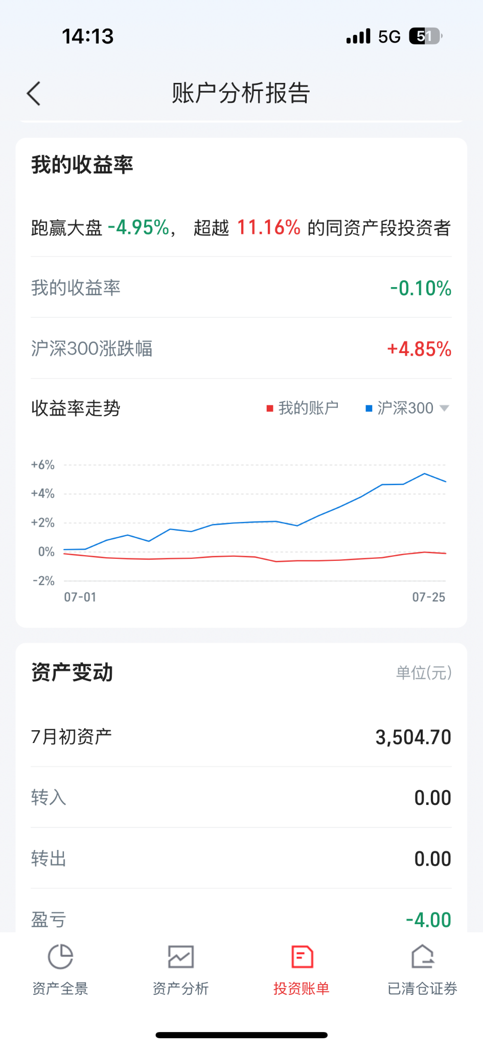
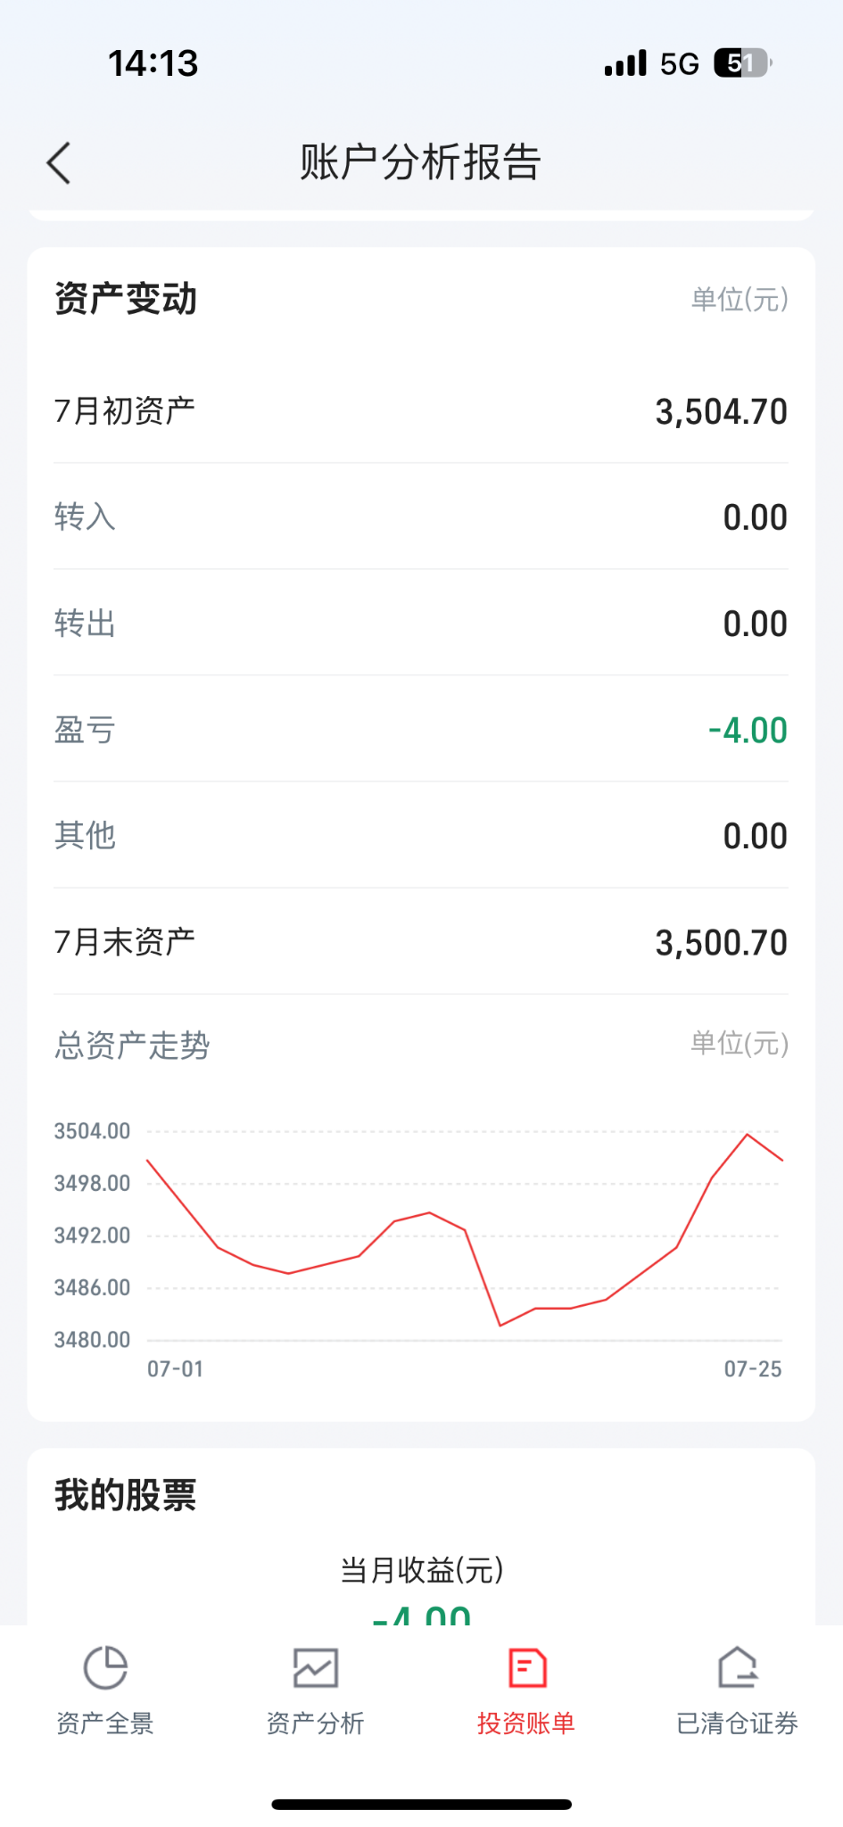
what we want | - start from samll ! |  |  | overview tab
phase 1 | 1.5 days (ttl: Tue noon) | current portofolio overview tab | 1. overview - value, yield, distrubution (visualization), 持有收益，到期收益 2. my portofolio details - see the overview of individual share, remove, search, filter
 |  | market browers tab | show market trends of all the different assets (index, stocks, bonds, cash etc.), add individual assest (select share/value),search, filter

phase 1.5 | 0.5 days (ttl: Tue EOD) | bonds data | add bond data to all tabs (highlight: need funds data sources)

phase 2 | 1 day (ttl: Wed) | adjust to the mobile | 部署 thu morning
 |  | optional tab | in tab3
 |  | lifetime data update | interval from 1 day to 1 hour？for market browers tab, directly linked to api
 |  | more features and graphs | example： 月度热力图
 |  | 增加：直接的买卖入口 | in tab 4
 |  | 增加：交易历史 | in tab 4

phase 3 | 1 day (ttl: Thu) | Slides & storytelling | 中午之后，不碰代码 下午sides完善+写稿子+录制视频 16:00之后开始排练

Task todo
Kathy | Database from Yahoo
Arthur | Backend
Wentao | Backend
Finn | Frontend
Shirley | Frontend

DATA | generate user data
 | single stock data | INTC -------------------------------- symbol: INTC name: Intel Corporation currency: USD stockExchange: NasdaqNM quote: Ask: 32.25, Bid: 32.24, Price: 32.2485, Prev close: 33.62 stats: EPS: 2.019, PE: 16.65, PEG: 1.74 dividend: Pay date: Mon Dec 01 06:00:00 CET 2014, Ex date: Tue Aug 05 06:00:00 CEST 2014, Annual yield: 2.68% history: null --------------------------------
 | stock hisotrical data (open -> close)

Frontend protocol - draft
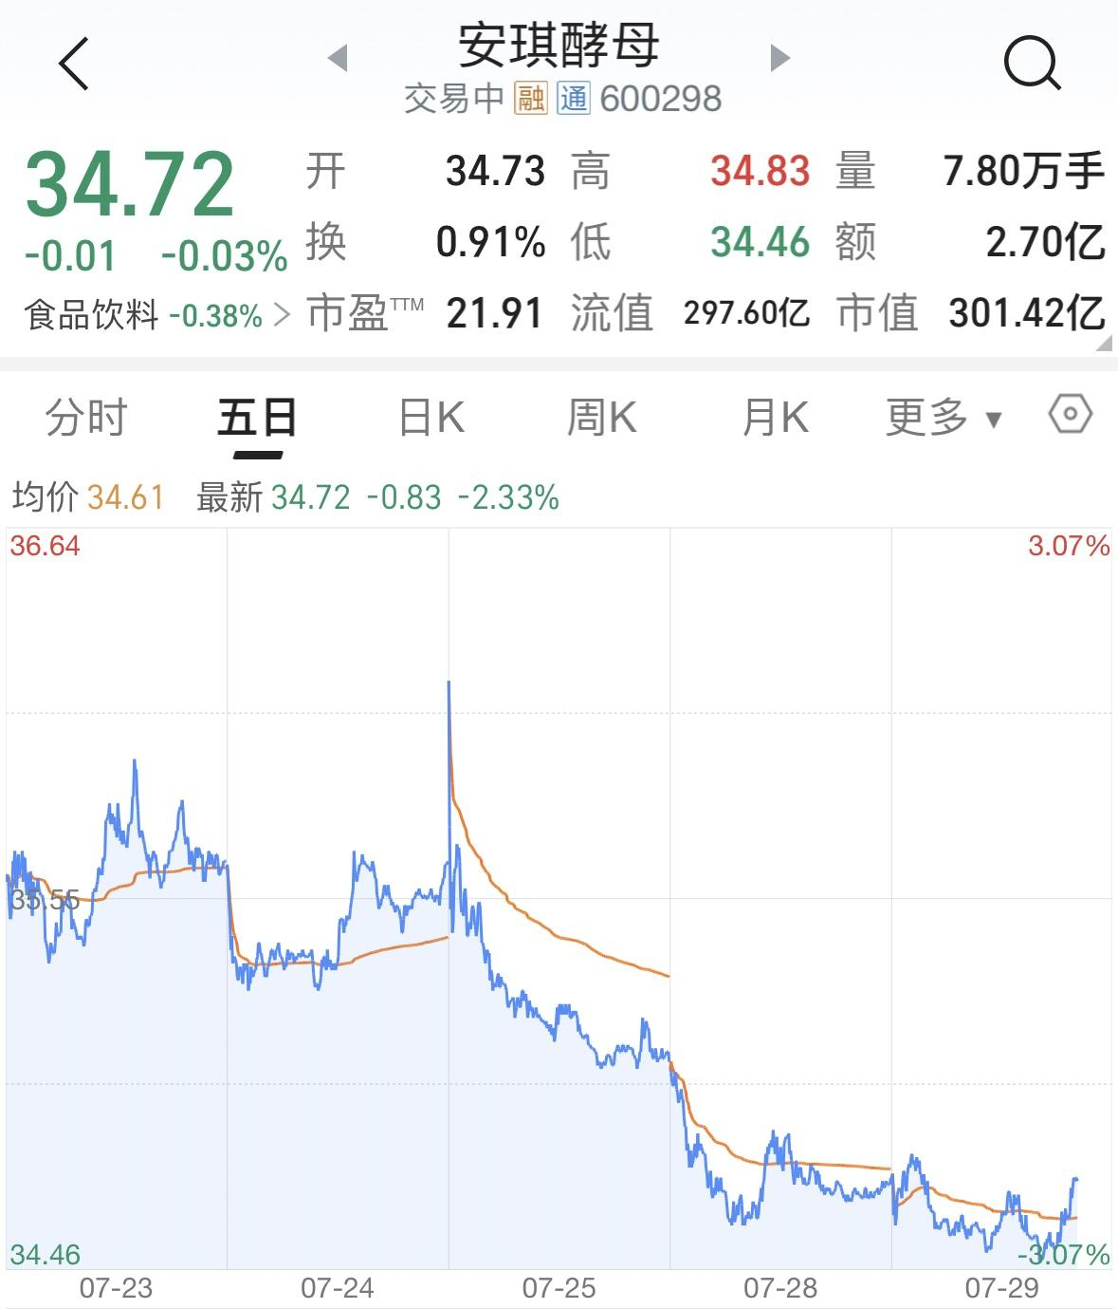
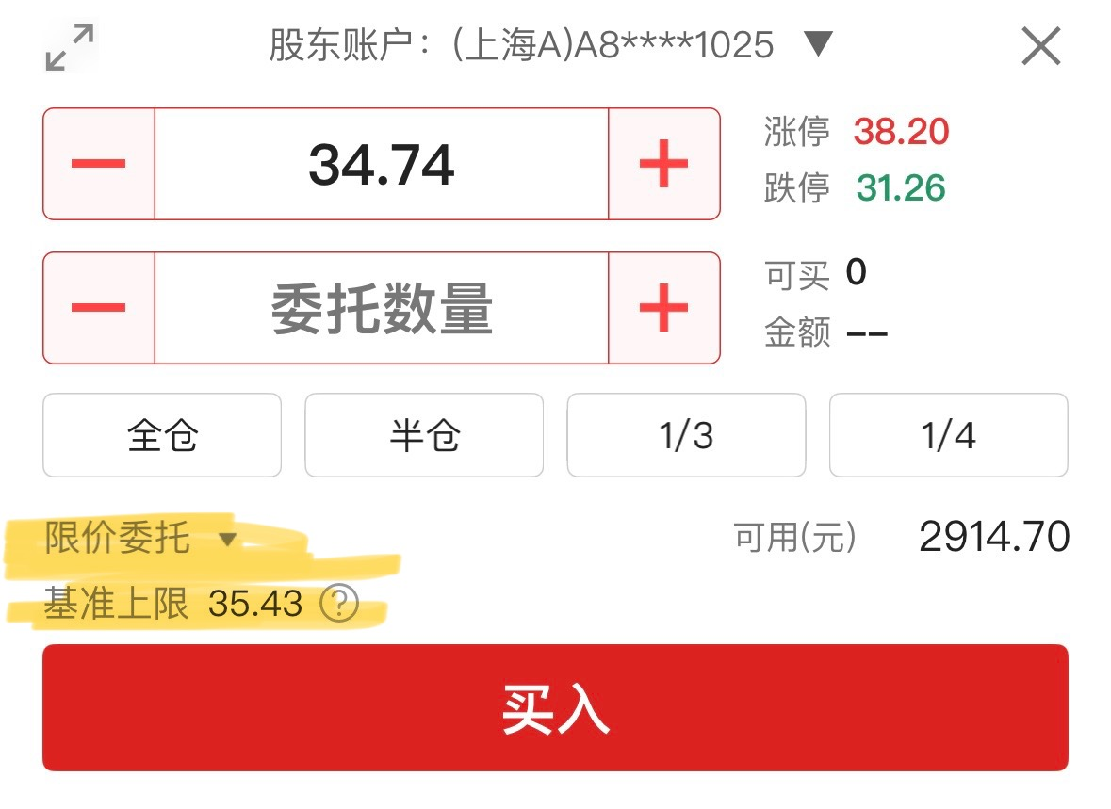
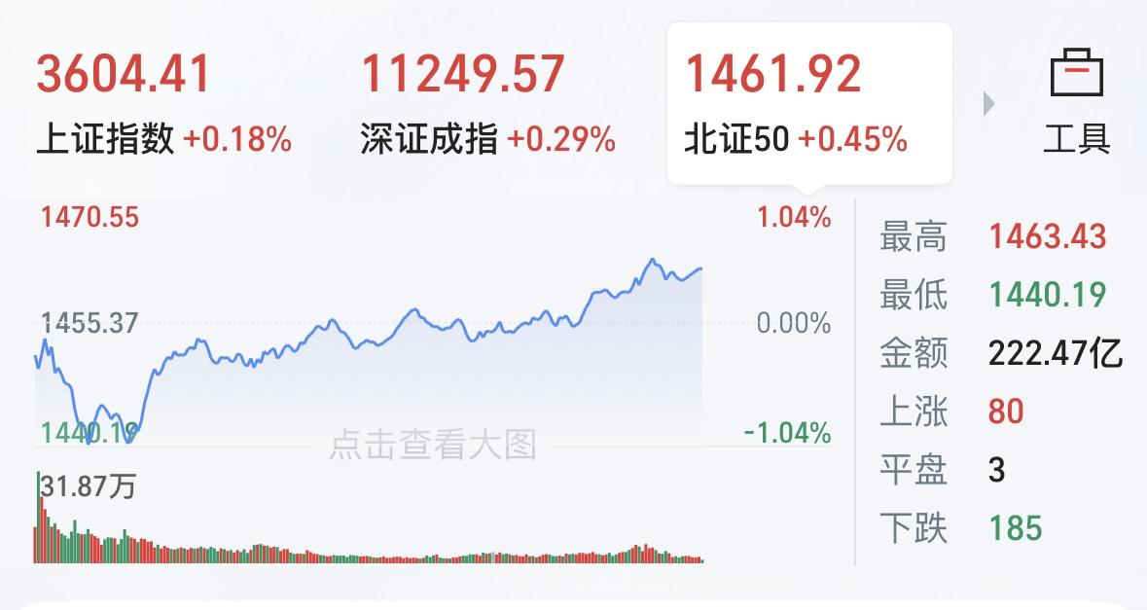
TAB 1 Portfolio overview & Detail |  |  |  |  | TAB 2 market place
 | navigation bar |  |  | input:
 |  |  |  | 1. portofolio 总金额 昨日收益 持有收益 累计收益 | navigation bar
 |  |  |  |  |  |  |  | 指数： 指标卡，when click，出现折线图
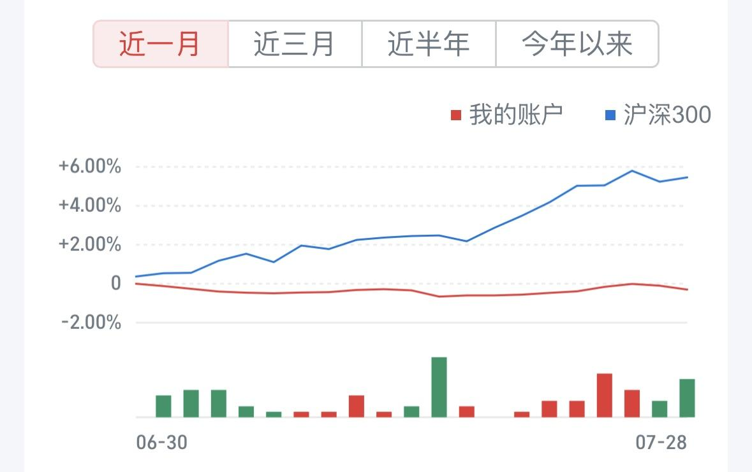
 |  | 这里有气泡图 |  | 2. 左： 不同资产在portfolio中的占比， eg. 股票（20%), 基金(20%)，现金(60%）
 |  |  |  | 3. 右： 过去30天时间戳，每个时间戳对应收益，对应收益率 （折线图y轴：收益率，柱状图y轴：收益净额） |  | filter：different sector | 样式参考:
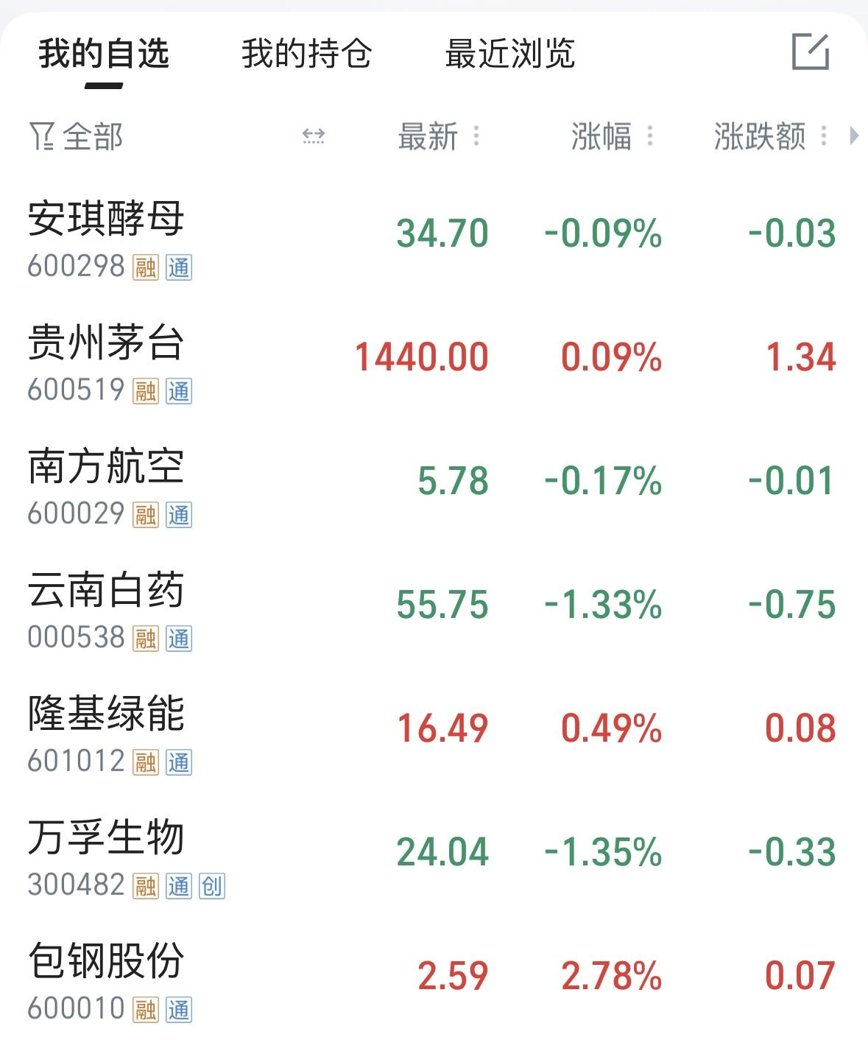

 |  | filter： sector | 样式参考
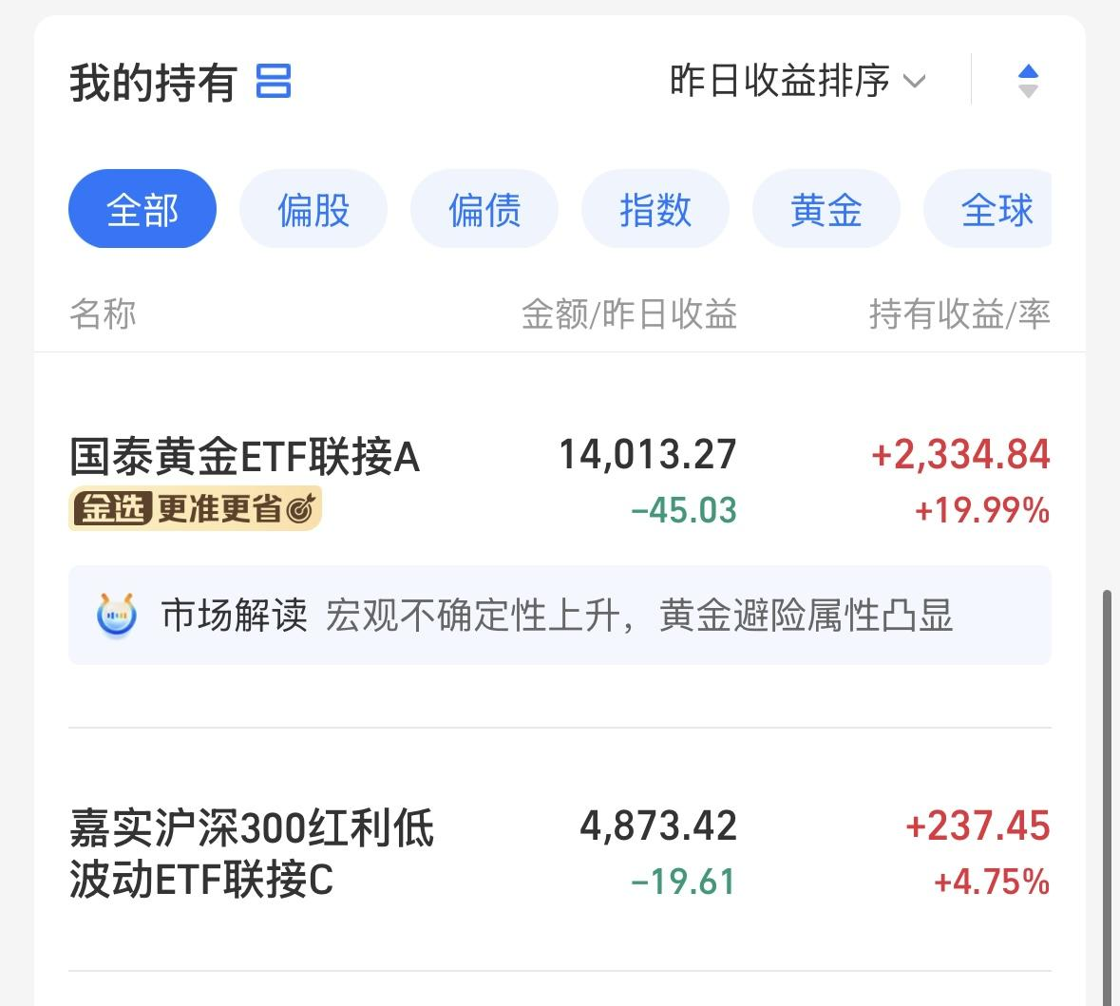
 |  |  |  |  |  |  |  | when click：pop up

 | when click：展开 |  |  | when click：pop up

